Запчасти
 | Техническое описание ТМЦ по заявке ЦЗЛ на 2 квартал
№ | Наименование детали (Англ.) | Наименование детали (Рус.) | Единица измерения | Кол-во | Номер детали (или артикул) производителя | Спецификация, марка и/или модель | Полная техническая характеристика | Производитель, бренд (указать обязательный или рекомендованный) | Из какого материала изготовлен | Где используется (участок, агрегат, оборудование и др.) | Краткое описание и цель использования | Фото бирки (шильдика) | Фото (общий вид)
1 | Spare lamps for spectrophotometer PE-5300 | Лампа галогеновая для спектрофотометра ПЭ-5300ВИ | шт | 1 | Артикул: 1.10.30.20.0308 |  | Лампа галогеновая для спектрофотометра ПЭ-5300ВИ - 12 Вольт, 20 Ватт. Вертикальная спираль | ООО «ЭКРОСХИМ» | Стекло | ЦЗЛ ЛХА | 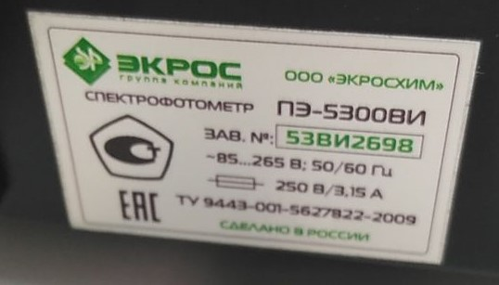 Проведение фотометрического измерения количества хрома в пассивной плёнке на поверхности горячеоцинкованного проката | 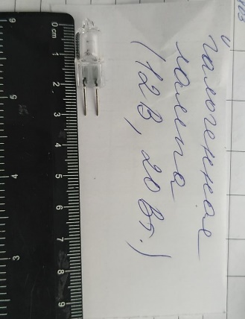
2 | Halogen tungsten lamp for RAYLEIGH UV-1601 UV-VIS spectrophotometer | Лампа галогеновая вольфрамовая для спектрофотометра RAYLEIGH UV-1601 UV-VIS | шт | 1 |  |  | Галогенная вольфрамовая лампа для спектрофотометра с расщепленным лучом RAYLEIGH UV-1601 UV-VIS | RAYLEIGH Beijing Beifen-Ruili Analytical Instr | Стекло | ЦЗЛ ЛХА | Проведение фотометрического измерения количества хрома в пассивной плёнке на поверхности горячеоцинкованного проката | 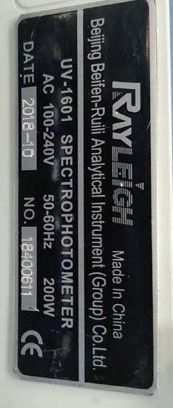
3 | Deuterium lamp for spectrophotometer RAYLEIGH UV-1601 UV-VIS | Лампа дейтиеривая для спектрофотометра RAYLEIGH UV-1601 UV-VIS | шт | 1 |  |  | Дейтериевая лампа для спектрофотометра с расщепленным лучом RAYLEIGH UV-1601 UV-VIS | RAYLEIGH Beijing Beifen-Ruili Analytical Instr | Стекло | ЦЗЛ ЛХА | Проведение фотометрического измерения количества хрома в пассивной плёнке на поверхности горячеоцинкованного проката
 | Ведущий инженер ЦЗЛ | _Макарова И.В._ | _________
 |  | Ф.И.О. | подпись

